상품제안서
쿠키 32절/변25절 양장 다이어리 | 상품코드: F29388

 |  |  |  |  |  |  | 02-412-0044 | www.easy1.co.kr
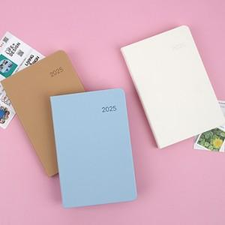

【상세/제작정보】 | <p>​<span id="husky_bookmark_end_1728833857135"></span>&nbsp;</p>

【인쇄/포장옵션】 | / OPP(비닐)

【공급단가】 | 수량 | 200~ | 500~ | 1,000~ | 3,000~ | 5,000~
*VAT별도 | 단가 | 7,310원 | 7,190원 | 7,020원 | 6,840원 | 6,720원

【상품 URL】 | http://www.easy1.co.kr/src/goods_detail.php?gdno=29388

